Ficha metodológica
Ficha metodológica

Desde enero de 2021, los resultados de mercado laboral son proporcionados por la Gran Encuesta Integrada de Hogares rediseñada (GEIH marco 2018).

Objetivo General
Proveer información estadística relacionada con mercado laboral, ingresos y pobreza monetaria, así como de las características sociodemográficas de la población residente en Colombia.

Cobertura
Total nacional (excluye de la cobertura de los departamentos de la Amazonía y Orinoquía, las cabeceras municipales que no son capitales de departamento, así como los centros poblados y rural disperso. También se excluye la población de Providencia y el centro poblado y rural disperso de San Andrés). El Total nacional se desagrega en: Cabeceras (32 ciudades y áreas metropolitanas y Otras cabeceras) y Centros poblados y rural disperso. Las 32 ciudades y áreas metropolitanas comprenden: 13 ciudades y áreas metropolitanas: Bogotá D.C., Medellín A.M., Cali A.M., Barranquilla A.M., Bucaramanga A.M., Manizales A.M., Pereira A.M., Cúcuta A.M., Pasto, Ibagué, Montería, Cartagena y Villavicencio. 10 ciudades: Tunja, Neiva, Florencia, Riohacha, Popayán, Santa Marta, Valledupar, Armenia, Quibdó y Sincelejo. 23 ciudades y A.M.: incluye 13 ciudades y áreas metropolitanas más 10 ciudades. 8 ciudades capitales de la Amazonía y la Orinoquía: Arauca, Yopal, Mocoa, Leticia, Inírida, San José del Guaviare, Mitú, Puerto Carreño. San Andrés (se excluye la población de Providencia y el centro poblado y rural disperso).
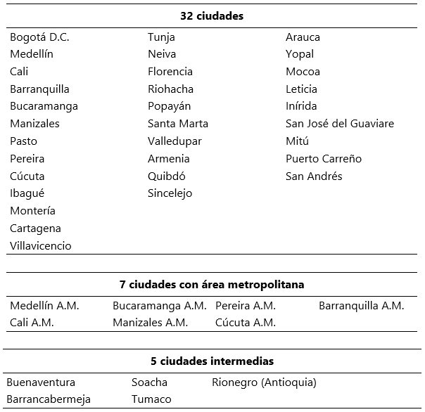

7 ciudades con los municipios que conforman su área metropolitana: Medellín A.M.: incluye el Valle de Aburrá (Caldas, La Estrella, Sabaneta, Itagüí, Envigado, Bello, Copacabana, Girardota y Barbosa). Cali A.M.: incluye a Yumbo. Bucaramanga A.M.: incluye a Girón, Piedecuesta y Floridablanca. Manizales A.M.: incluye a Villa María. Pereira A.M.: incluye a Dosquebradas y La Virginia. Cúcuta A.M.: incluye a Villa del Rosario, Los Patios, Puerto Santander y El Zulia. Barranquilla A.M.: incluye a Soledad.
Tipo de operación estadística: encuesta por muestreo.
Tipo de muestra: probabilística, estratificada, de conglomerados desiguales y multietápica.
Unidad Observación: corresponden a las viviendas, los hogares y las personas.

Principales indicadores que se pueden obtener

• Porcentaje de la población en edad de trabajar (%PET): relación porcentual entre el número de personas que componen la población en edad de trabajar (PET), frente a la población total (PT).

• Tasa global de participación (TGP): relación porcentual entre la fuerza de trabajo (FT) y la población en edad de trabajar (PET). Este indicador refleja la presión de la población en edad de trabajar sobre el mercado laboral.

• Tasa de desocupación (TD)1: relación porcentual entre el número de personas desocupadas (DS) y el número de personas que integran la fuerza de trabajo (FT).

• Tasa de ocupación (TO): relación porcentual entre la población ocupada (OC) y el número de personas que integran la población en edad de trabajar (PET).

• Tasa de subocupación (TS): relación porcentual de la población ocupada que manifestó querer y poder trabajar más horas a la semana, mejorar sus ingresos y/o tener una labor más propia de sus competencias (PS) y el número de personas que integran la fuerza de trabajo (FT).

1 Para estar en línea con el marco conceptual propuesto en la “Resolución I sobre las estadísticas del trabajo, la ocupación y la subutilización de la fuerza de trabajo” de la 19 CIET, se hace ajuste de los términos Desocupados y Tasa de Desempleo por Población desocupada y Tasa de Desocupación.

Glosario

La distribución de la población según los conceptos de fuerza de trabajo es la siguiente:

Población total (PT): constituye la población civil no institucional residente en hogares particulares. Esta población se estima con base en los censos de población, las estadísticas vitales y de migración.

Población en edad de trabajar (PET)^: población constituida por todas las personas de 15 años y más. Se divide en fuerza de trabajo y población fuera de la fuerza de trabajo.

Fuerza de trabajo (FT): comprende a las personas en edad de trabajar que trabajan o están buscando trabajo y están disponibles. Se divide en población ocupada y desocupada.

Población ocupada (OC): corresponde a las personas de 15 años y más que, durante el período de referencia: trabajaron por lo menos una hora remunerada en la semana de referencia; no trabajaron la semana de referencia, pero tenían un trabajo o negocio, y trabajaron en la semana de referencia por lo menos una hora sin remuneración.

Población desocupada (DS)2: corresponde a las personas de 15 años y más que durante el período de referencia estuvieron simultáneamente: "sin empleo", es decir, que no tenían un empleo asalariado o un trabajo independiente ni se desempeñaron como trabajador(a) familiar sin remuneración; "buscando empleo", es decir que habían tomado medidas concretas para buscar un empleo asalariado o independiente en las últimas 4 semanas; y "actualmente disponibles para trabajar", es decir, disponibles para trabajar en empleo asalariado o en empleo independiente durante el período de referencia.

Población fuera de la fuerza de trabajo (PFFT): comprende a todas las personas en edad de trabajar de 15 años y más, que en la semana de referencia no participaron en la producción de bienes y servicios porque no lo necesitaban, no podían o no estaban interesadas en tener actividad remunerada. Se compone de las personas que integran la fuerza de trabajo potencial y de las personas que son exclusivamente: estudiantes, personas dedicadas a oficios del hogar, personas pensionadas, personas jubiladas, rentistas, personas incapacitadas permanentemente para trabajar, personas que no les llama la atención o creen que no vale la pena trabajar.

Fuerza de trabajo potencial (FTP): comprende a las personas que se encuentran fuera de la fuerza de trabajo y que tienen interés en trabajar. Está compuesta por tres grupos mutuamente excluyentes: buscadores no disponibles, buscadores potenciales disponibles y buscadores potenciales que desean trabajar.

Buscadores no disponibles: se refiere a las personas sin empleo que están buscando empleo, pero no se encuentran disponibles para trabajar.

Buscadores potenciales disponibles: se refiere a las personas sin empleo que no están buscando empleo, pero se encuentran disponibles para trabajar.

Buscadores potenciales que desean trabajar: se refiere a las personas sin empleo que no están buscando empleo ni se encuentran disponibles, pero desean trabajar.

Subocupación (S): se refiere a los trabajadores que tienen el deseo manifiesto de mejorar sus ingresos, el número de horas trabajadas o el tener una labor más acorde a sus competencias y que han hecho una gestión para materializar su aspiración y están en disposición de efectuar el cambio.

Subocupación por insuficiencia de horas (SIH): corresponde a la población ocupada que desea trabajar más horas, ya sea en su empleo principal o secundario, y tiene una jornada inferior a 48 horas semanales.

^ Se estableció como edad mínima los 15 años para medición de la PET, debido al Convenio 138 de la Organización Internacional del trabajo sobre la edad mínima para trabajar, aprobado en Colombia mediante la Ley 515 de 1999 y ratificada en 2001.
2 Para estar en línea con el marco conceptual propuesto en la “Resolución I sobre las estadísticas del trabajo, la ocupación y la subutilización de la fuerza de trabajo” de la 19 CIET, se hace ajuste de los términos Desocupados y Tasa de Desempleo por Población desocupada y Tasa de Desocupación.
Nota: la metodología general de la GEIH se puede consultar en el siguiente enlace: https://www.dane.gov.co/files/operaciones/GEIH/DSO-GEIH-MET-001-V11.pdf

